상품제안서
오모키 모닝 핸들 텀블러 300ml | 상품코드: S43624

 |  |  |  |  |  |  | 02-713-8555 | www.synergygift.co.kr
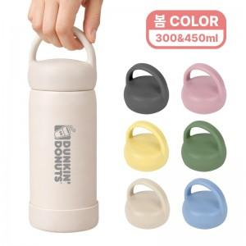 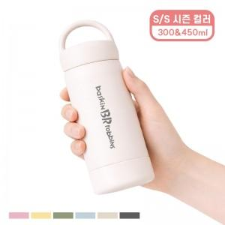 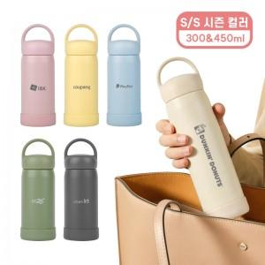

【상세/제작정보】

【인쇄/포장옵션】 | 실크 1도, 레이저1곳 / 포장지포장

【공급단가】 | 수량 | 30~ | 100~ | 500~ | 1,000~ | 3,000~
*VAT별도 | 단가 | 6,900원 | 6,550원 | 6,100원 | 6,000원 | 5,900원

【상품 URL】 | https://www.synergygift.co.kr:443/src/goods_detail.php?gdno=43624

